Porque la tecnologia
SPRING BOOT

Por qué? - es un framework de Java muy adaptable, nos permite accesar a datos utilizando herramientas ORM como Hibernate, es enfocado a base de datos y posee muchas librerias de trabajo como web con arquitectura MVC

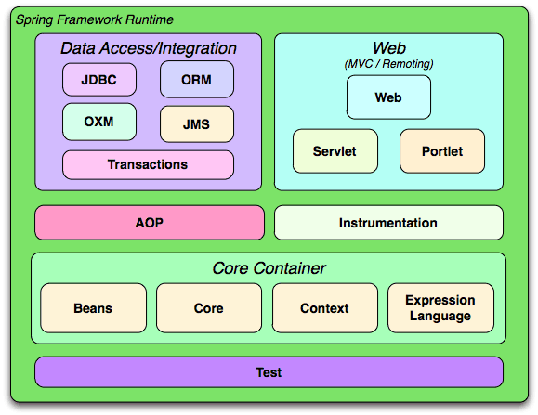

Sera un middleware no UI capaz de interactuar con otros sistemas exponiendo servicios altamente disponibles en Clouds como azure, capaz de mantener el 99,8 % de sus servicios a disposición

